二大陆详细规划
剧情：初闻追梦 | 5张野外地图内分别有1个剧情任务，完成任务后奖励1个道具 集齐5个道具+1个精英怪物掉落的道具后，可以完成初闻追梦剧情，赠送2大陆终极追梦红装
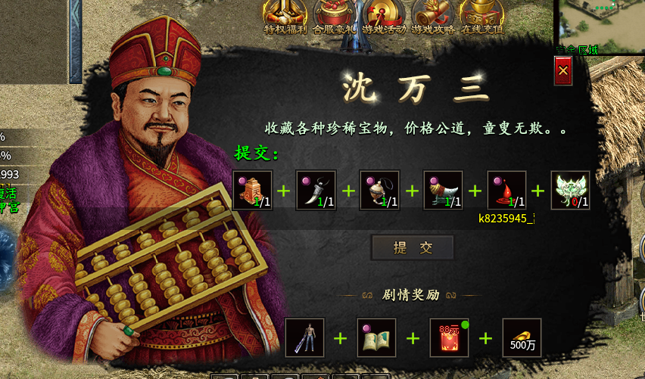
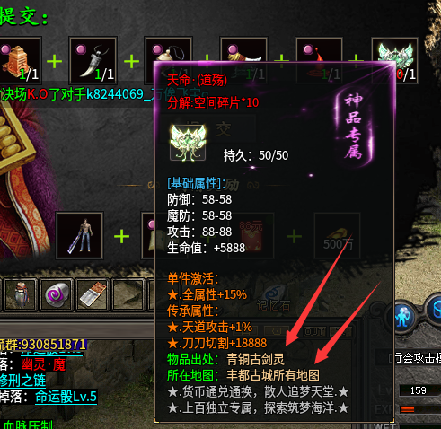
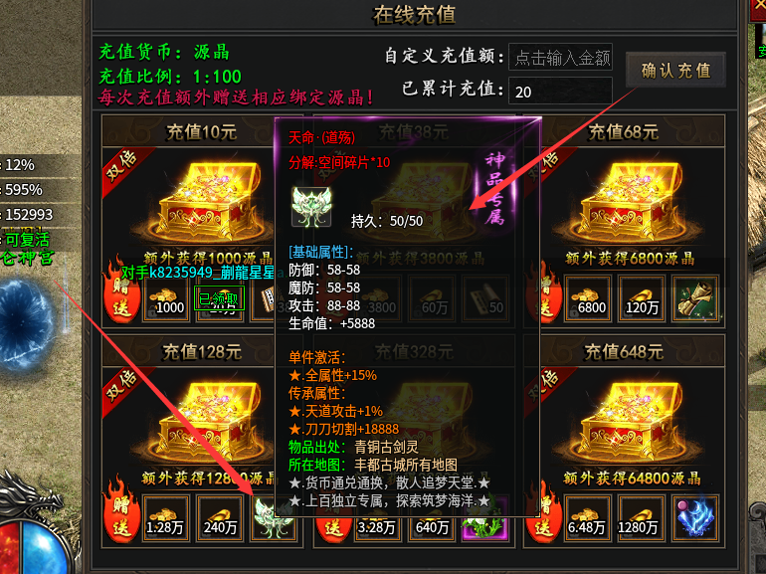

剧情：魂飞魄散 | 此剧情打算设计的稍微简单点，具体如何形式完成还没想好（预想是在2大陆任意地图击杀怪物满2000），但是准备投点%鞭尸概率属性 5%-10%左右

